Sheet2
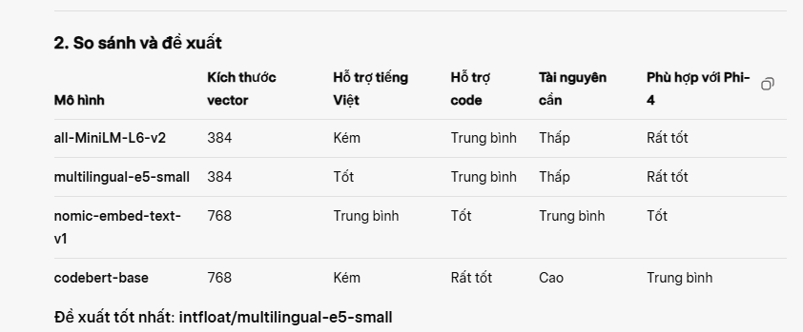
## Lời khuyên cuối cùng

Để bắt đầu: Hãy dùng nomic-embed-text. Nó là một lựa chọn mặc định tuyệt vời, cân bằng tốt giữa hiệu suất và tài nguyên.

Nếu ưu tiên tiếng Việt: mxbai-embed-large là một lựa chọn rất mạnh mẽ và đáng để thử nghiệm.

Thử nghiệm là chìa khóa: Cách tốt nhất là bạn nên thử nghiệm vài model trên chính bộ dữ liệu của mình (ví dụ: checklist code của bạn) để xem model nào cho ra kết quả truy xuất thông tin RAG phù hợp và chính xác nhất.

. nomic-embed-text (nomic-ai/nomic-embed-text-v1)

Ưu điểm: Miễn phí, open-source, embedding chất lượng cao (tốt hơn nhiều so với all-MiniLM)

Dim: 768

Hiệu quả: Cân bằng tốc độ và chất lượng. Phù hợp cho hệ thống RAG với LLM lightweight như Phi-4.

Cài qua Ollama hoặc dùng Hugging Face dễ dàng

 |  | c. nomic-embed-text-v1

 |  | Mô tả: Mô hình nhúng từ Nomic AI, được thiết kế cho các tác vụ nhúng văn bản và có khả năng xử lý tốt các ngữ cảnh kỹ thuật.
 |  | Kích thước vector: 768 chiều.
 |  | Ưu điểm:
 |  | Được tối ưu hóa cho các tác vụ truy xuất thông tin, phù hợp với RAG và ChromaDB.
 |  | Hỗ trợ tốt các ngữ cảnh kỹ thuật, bao gồm cả thuật ngữ lập trình.
 |  | Có thể xử lý tiếng Anh và một số ngôn ngữ khác, nhưng không mạnh bằng multilingual-e5-small với tiếng Việt.
 |  | Tích hợp dễ dàng với Ollama (vì Ollama hỗ trợ các mô hình nhúng từ Nomic).
 |  | Nhược điểm:
 |  | Kích thước vector lớn hơn (768 chiều), có thể tăng chi phí lưu trữ trong ChromaDB.
 |  | Hiệu suất với tiếng Việt hạn chế hơn so với multilingual-e5-small.
 |  | Phù hợp khi:
 |  | Bạn muốn sử dụng mô hình nhúng có sẵn trong hệ sinh thái Ollama.
 |  | Checklist chủ yếu bằng tiếng Anh và tập trung vào thuật ngữ kỹ thuật.

 | Đề xuất tốt nhất: intfloat/multilingual-e5-small

 | Lý do:
 | Hỗ trợ tiếng Việt: Phù hợp với checklist có nội dung tiếng Việt (như tiêu đề hoặc mô tả trong JSON của bạn).
 | Nhẹ và hiệu quả: Kích thước vector 384 chiều, tương thích tốt với ChromaDB và tài nguyên hạn chế của Phi-4.
 | Cân bằng giữa văn bản và code: Hiểu tốt cả văn bản tự nhiên (mô tả quy tắc) và các thuật ngữ kỹ thuật, dù không chuyên sâu bằng codebert-base với code.
 | Dễ tích hợp: Có thể sử dụng với sentence-transformers, tích hợp mượt mà với ChromaDB.
 | Khi nào chọn mô hình khác?:
 | all-MiniLM-L6-v2: Nếu checklist chủ yếu bằng tiếng Anh và bạn ưu tiên tốc độ, tài nguyên thấp.
 | nomic-embed-text-v1: Nếu bạn muốn sử dụng mô hình nhúng trong hệ sinh thái Ollama và không cần hỗ trợ tiếng Việt mạnh.
 | codebert-base: Nếu checklist chứa nhiều đoạn code phức tạp và bạn có tài nguyên tính toán mạnh.

